2022
Primer energiaátalakítási tényező (41/2019. (XI. 14.) ITM

 |  |  |  |  |  |  |  |  |  |  | 14
 | e távhő | = | 1 |  |  | * | e vill | * | α vill | + | S | e i | * | α i
 |  |  | 1 | - | h
 |  |  |  |  |  |  |  |  |  |  | i=1

ahol: | e távhő |  | eredő primer energiaátalakítási tényező

 | e vill |  | hőtermeléshez és keringtetéshez felhasznált villamos energia primer energiaátalakítási tényező

 | α vill |  | távhőtermeléshez és keringtetéshez a hőtermelő által felhasznált villamos energia aránya

 | h |  | hálózati hőveszteség

 | e i |  | alkalmazott hőtermelő technológia primerenergia átalakítási tényezője

 | α i |  | adott technológiával termelt hő aránya, a kiadott összes hőmennyiséghez képest

Hőtermelői technológiák Debrecenben: |  |  |  |  |  |  |  |  |  |  |  |  |  |  |  | 2022. 1-12. hó
 |  |  |  |  |  |  |  |  |  |  |  |  |  |  |  | Hőmenny. | Hőmenny. | α i | e i
 |  |  |  |  |  |  |  |  |  |  |  |  |  |  |  | GJ | kWh
 | 1. |  | Kizárólagos hőtermelés szénhidrogének |  |  |  |  |  |  |  |  |  |  |  |  | 537,058 | 149,182,778 | 35.13% | 1.12
 | 2. |  | Kapcsolt energiatermelés kombinált ciklusú erőművi blokkban |  |  |  |  |  |  |  |  |  |  |  |  | 977,564 | 271,545,556 | 63.95% | 0.54
 | 3. |  | Kapcsolt energiatermelés hagyományos gőz-körfolyamatú erőművi blokkban |  |  |  |  |  |  |  |  |  |  |  |  | 0 | 0 | 0.00% | 0.87
 | 4. |  | Kapcsolt energiatermelés 1200 kWe villamos egységteljesítményt meghaladó gázmotorral |  |  |  |  |  |  |  |  |  |  |  |  | 6,798 | 1,888,333 | 0.44% | 0.55
 | 5. |  | Kombinált távhőtermelés |  |  |  |  |  |  |  |  |  |  |  |  | 7,223 | 2,006,389 | 0.47% | 0.33
Összesen: |  |  |  |  |  |  |  |  |  |  |  |  |  |  |  | 1,528,643 | 424,623,056 | 100.00% | 0.74

Távhőtermeléshez és keringtetéshez felhasznált villamos energia primer energiaátalakítási tényezője és aránya:
 |  |  |  |  |  |  |  |  |  |  |  |  |  |  |  |  |  |  |  | vásárolt |  | termelt |  | felhasznált | Kiadott | Kiadott távő | e vill | α vill
 |  |  |  |  |  |  |  |  |  |  |  |  | Össz. vill.en felh. | ebből vásárolt | ebből termelt | Vill en. -re | Keringtetésre | Távhő term. -re |  | e vill | arány | e vill | arány | e vill | távhő | havi aránya | súlyozás távhőre | 139000=<Q
 |  |  |  |  |  |  |  |  |  |  |  |  | kWh | kWh | kWh | kWh | kWh | kWh |  |  |  |  |  |  | kWh
 |  |  |  |  |  |  |  |  |  |  | január |  | 1,146,756 | 1,146,756 | 0 | 0 | 696,758 | 449,998 |  | 2.5 | 1 | 0.0 | 0 | 2.50 | 83,718,611 | 19.81% | 0.49523964454
 |  |  |  |  |  |  |  |  |  |  | február |  | 944,885 | 944,885 | 0 | 0 | 582,959 | 361,926 |  | 2.5 | 1 | 0.0 | 0 | 2.50 | 61,468,611 | 14.54% | 0.36361918471
 |  |  |  |  |  |  |  |  |  |  | március |  | 957,463 | 957,463 | 0 | 0 | 583,148 | 374,315 |  | 2.5 | 1 | 0.0 | 0 | 2.50 | 60,506,944 | 14.32% | 0.35793042027
 |  |  |  |  |  |  |  |  |  |  | április |  | 866,249 | 866,249 | 0 | 0 | 530,408 | 335,841 |  | 2.5 | 1 | 0.0 | 0 | 2.50 | 41,693,611 | 9.87% | 0.24663965243
 |  |  |  |  |  |  |  |  |  |  | május |  | 466,746 | 466,746 | 0 | 0 | 249,096 | 217,650 |  | 2.5 | 1 | 0.0 | 0 | 2.50 | 14,665,833 | 3.47% | 0.08675612257
 |  |  |  |  |  |  |  |  |  |  | június |  | 332,241 | 332,241 | 0 | 0 | 163,518 | 168,723 |  | 2.5 | 1 | 0.0 | 0 | 2.50 | 11,611,111 | 2.75% | 0.068685832972
 |  |  |  |  |  |  |  |  |  |  | július |  | 403,010 | 403,010 | 0 | 0 | 189,772 | 213,238 |  | 2.5 | 1 | 0.0 | 0 | 2.50 | 11,280,278 | 2.67% | 0.066728779693
 |  |  |  |  |  |  |  |  |  |  | augusztus |  | 408,823 | 408,823 | 0 | 0 | 195,732 | 213,091 |  | 2.5 | 1 | 0.0 | 0 | 2.50 | 11,293,889 | 2.67% | 0.066809296578
 |  |  |  |  |  |  |  |  |  |  | szeptember |  | 415,149 | 415,149 | 0 | 0 | 204,760 | 210,389 |  | 2.5 | 1 | 0.0 | 0 | 2.50 | 14,423,611 | 3.41% | 0.085323250647
 |  |  |  |  |  |  |  |  |  |  | október |  | 480,867 | 480,867 | 0 | 0 | 333,026 | 147,841 |  | 2.5 | 1 | 0.0 | 0 | 2.50 | 24,391,111 | 5.77% | 0.14428625889
 |  |  |  |  |  |  |  |  |  |  | november |  | 573,828 | 573,828 | 0 | 0 | 402,482 | 171,346 |  | 2.5 | 1 | 0.0 | 0 | 2.50 | 37,777,222 | 8.94% | 0.22347215102
 |  |  |  |  |  |  |  |  |  |  | december |  | 673,409 | 673,409 | 0 | 0 | 447,589 | 225,820 |  | 2.5 | 1 | 0.0 | 0 | 2.50 | 49,785,833 | 11.78% | 0.29450940569
 |  |  |  |  |  |  |  |  |  |  | ÉVES: |  | 7,669,426 | 7,669,426 | 0 | 0 | 4,579,248 | 3,090,178 |  |  |  |  |  |  | 422,616,667 | 100.0% | 2.5 | 0.006
 |  |  |  |  |  |  |  |  |  |  |  |  |  |  |  |  |  | 7,669,426
Távhőhálózat vesztesége:
göngyölt havi |  |  | 10.73%

Primer energiaátalakítási tényező meghatározása:

 | e távhő |  | 0.849

 |  |  |  |  |  |  |  |  |  |  |  |  |  |  | A megújuló energiaforrásokkal termelt távhő részarányának kiszámítása:
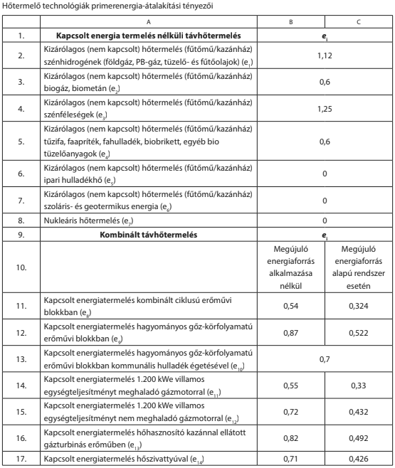

 |  |  |  |  |  |  |  |  |  |  |  |  |  |  | ahol

 |  |  |  |  |  |  |  |  |  |  |  |  |  |  | eSUS,távhő: A távhő megújuló energia részaránya (kWh/kWh).

 |  |  |  |  |  |  |  |  |  |  |  |  |  |  | αi : Az i-edik primerenergia-forrásból termelt távhő aránya az adott távhőrendszerben távhőhálózatra kiadott összes hőmennyiséghez viszonyítva (kWh/kWh)

 |  |  |  |  |  |  |  |  |  |  |  |  |  |  | eSUS,i: Az i-edik hőtermelő technológiában felhasznált megújuló energiaforrások részaránya

 |  |  |  |  |  |  |  |  |  |  |  |  |  |  | αvill: A távhő termeléséhez és keringtetéséhez a hőtermelő által felhasznált villamos energia aránya az adott távhőrendszerben távhőhálózatra kiadott összes hőmennyiségre vetítve (kWh/kWh)

 |  |  |  |  |  |  |  |  |  |  |  |  |  |  | eSUS,vill: A távhő termeléséhez és keringtetéséhez felhasznált villamos energia megújuló részaránya

 |  |  |  |  |  |  |  |  |  |  |  |  |  |  | A Vízmű Zrt. Szennyvíztelepén a távhő keringetőszivattyú felhasznált vill. energia mennyisége (kWh) 2022.01-12. hó: |  |  |  |  |  |  |  |  | 12,506

 |  |  |  |  |  |  |  |  |  |  |  |  |  |  | αi: | 0.47%
 |  |  |  |  |  |  |  |  |  |  |  |  |  |  | eSUS,i: | 1
 |  |  |  |  |  |  |  |  |  |  |  |  |  |  | αvill: | 0.006
 |  |  |  |  |  |  |  |  |  |  |  |  |  |  | eSUS,vill: | 0.1

 |  |  |  |  |  |  |  |  |  |  |  |  |  |  | eSUS,távhő= | 0.005293346

